6の2(別添1)
人員配置体制確認表 確認表
＜注意事項＞
黄色のセルのみ入力してください。
 |  |  |  |  |  |  |  |  |  |  | ○
 |  |  |  |  |  |  |  |  |  |  |  |  | -1 |  |  |  |  |  |  |  |  |  |  |  |  |  |  |  | 法人・事業所名
 |  |  |  |  |  |  |  |  |  |  |  |  |  |  |  |  |  |  |  |  |  |  |  |  |  |  |  |  | 事業所番号 |  |  |  |  |  |  |  |  |  |  |  |  |  |  |  |  |  |  | 定員
 |  | １ サービス類型 |  |  |  |  |  |  |  |  |  |  |  | ３ 利用者数
 |  |  |  | 介護サービス包括型事業所 |  |  |  |  |  |  |  |  |  |  |  |  |  |  |  |  | 区分１以下 |  |  |  | 区分２ |  |  |  | 区分３ |  |  |  | 区分４ |  |  |  | 区分５ |  |  |  | 区分６ |  |  | 計
 |  |  |  | 外部サービス利用型事業所 |  |  |  |  |  |  |  |  |  | 利用者数（平均） |  |  |  |  |  |  |  |  |  |  |  |  |  |  |  |  |  |  |  |  |  |  |  |  |  |  |  |  |  | 0.0人
 |  |  |  | 日中サービス支援型事業所 |  |  |  |  |  |  |  |  |  |  | 個人居宅介護利用者（再掲） |  |  |  |  |  |  |  |  |  |  |  |  |  |  |  |  |  |  |  |  |  |  |  |  |  |  |  |  | 0.0人
 |  |  |  |  |  |  |  |  |  |  |  |  |  | 定員増人数 |  |  |  |  |  |  |  |  |  |  |  |  |  |  |  |  |  |  |  |  |  |  |  |  |  |  |  |  |  | 0.0人
 |  |  |  |  |  |  |  |  |  |  |  |  |  | 計 |  |  |  |  |  |  | 0.0人 |  |  |  | 0.0人 |  |  |  | 0.0人 |  |  |  | 0.0人 |  |  |  | 0.0人 |  |  |  | 0.0人 |  |  | 0.0人

 |  | ２ 運営状況 |  |  |  |  |  |  |  |  |  |  |  | ４ 基準上置くべき従業者数 |  |  |  |  |  |  |  |  |  |  |  |  |  |  |  | ５ 当該事業所における基準上置くべき従業者数 |  |  |  |  |  |  |  |  |  |  |  |  |  |  |  | ６ 加配している特定従業者数
 |  |  | ①新設又は増改築等の時点から６か月未満 |  |  |  |  |  |  |  |  |  |  |  |  |  |  |  | 常勤換算数 |  |  |  |  |  |  | 特定従業者用の勤務延べ時間数 |  |  |  |  |  |  |  |  |  | 常勤換算数 |  |  |  |  |  |  | 特定従業者用の勤務延べ時間数 |  |  |  |  |  | 特定従業者数換算数
 |  |  | ②新設又は増改築等の時点から６か月以上１年未満 |  |  |  |  |  |  |  |  |  |  |  |  |  |  |  | 常勤換算に よる人数 |  |  |  | 勤務延べ 時間数 |  |  |  |  |  |  |  |  |  |  |  |  | 常勤換算に よる人数 |  |  |  | 勤務延べ 時間数 |  |  |  |  |  |  |  |  | 特定従業者数換算による人数 | 勤務延べ 時間数
 |  |  | ③新設又は増改築等の時点から１年以上 |  |  |  |  |  |  |  |  |  |  | 世話人６：１ |  |  |  |  | FALSE |  |  |  | 0.0 |  |  | 0.0 |  |  |  |  | 世話人６：１ |  |  |  |  | FALSE |  |  |  | 0.0 |  |  | 0.0 |  |  | 世話人等 |  |  | 0.0人 | 0.0
 |  |  |  |  |  |  |  |  |  |  |  |  |  | 世話人５：１ |  |  |  |  | FALSE |  |  |  | 0.0 |  |  | 0.0 |  |  |  |  | 世話人５：１ |  |  |  |  | FALSE |  |  |  | 0.0 |  |  | 0.0 |  |  | 合計 |  |  | 0.0人 | 0
 |  |  |  |  |  |  |  |  |  |  |  |  |  | 生活支援員 |  |  |  |  | 0.0人 |  |  |  | 0.0 |  |  | 0.0 |  |  |  |  | 生活支援員 |  |  |  |  | #DIV/0! |  |  |  | #DIV/0! |  |  | #DIV/0!
 |  |  |  |  |  |  |  |  |  |  |  |  |  | 合計 |  |  |  |  | 0.0人 |  |  |  | 0 |  |  | 0 |  |  |  |  | 合計 |  |  |  |  | #DIV/0! |  |  |  | #DIV/0! |  |  | #DIV/0!

 |  | ７ 人員配置体制加算の算定における必要加配数 |  |  |  |  |  |  |  |  |  |  |  | 常勤換算方法による基準上おくべき従業者数において、当該事業所の常勤換算における所定労働時間が40時間未満であった場合に、特定従業者数換算方法により算出された場合の値との差分をいう。
 |  |  |  |  |  |  |  |  |  |  | 調整数：

 |  | 介護包括サービス型・外部サービス利用型 |  |  |  |  |  |  |  |  |  |  |  |  |  |  |  |  |  |  |  |  |  | 日中サービス支援型
 |  | 12:1の場合 |  |  | 特定従業者数 |  |  | 勤務延べ時間 |  | 30:1の場合 |  |  | 特定従業者数 |  |  |  | 勤務延べ時間 |  |  |  |  |  |  | 7.5:1の場合 |  |  |  |  | 特定従業者数 |  |  |  | 勤務延べ時間 |  |  |  |  |  |  | 20:1の場合 |  |  |  | 特定従業者数 |  |  | 勤務延べ時間
 |  | 不足加配数 |  |  | 0.0 |  |  | 0.0 |  | 不足加配数 |  |  | 0.0 |  |  |  | 0.0 |  |  |  |  |  |  | 不足加配数 |  |  |  |  | 0.0 |  |  |  | 0.0 |  |  |  |  |  |  | 不足加配数 |  |  |  | 0.0 |  |  | 0.0
 |  | 不足調整数 |  |  | 0.0 |  |  | 0.0 |  | 不足調整数 |  |  | 0.0 |  |  |  | 0.0 |  |  |  |  |  |  | 不足調整数 |  |  |  |  | 0.0 |  |  |  | 0.0 |  |  |  |  |  |  | 不足調整数 |  |  |  | 0.0 |  |  | 0.0
 |  | 加配状況 |  |  | 0.0 |  |  | 0.0 |  | 加配状況 |  |  | 0.0 |  |  |  | 0.0 |  |  |  |  |  |  | 加配状況 |  |  |  |  | 0.0 |  |  |  | 0.0 |  |  |  |  |  |  | 加配状況 |  |  |  | 0.0 |  |  | 0.0
 |  | 算定要件に対しての加配状況 |  |  | 0 |  |  | 0 |  | 算定要件に対しての加配状況 |  |  | 0 |  |  |  | 0 |  |  |  |  |  |  | 算定要件に対しての加配状況 |  |  |  |  | 0.0 |  |  |  | 0 |  |  |  |  |  |  | 算定要件に対しての加配状況 |  |  |  | 0.0 |  |  | 0

 |  |  |  |  |  |  | 12:1 |  |  |  |  |  |  |  | 30:1 |  |  |  |  |  |  |  |  |  |  |  |  |  |  |  | 7.5:1 |  |  |  |  |  |  |  |  |  |  |  |  |  | 20:1

従業者の勤務体制一覧表
 |  | 職種 |  |  |  | 勤務形態 |  |  | 氏名 |  | 第１週 |  |  |  |  |  |  | 第２週 |  |  |  |  |  |  | 第３週 |  |  |  |  |  |  | 第４週 |  |  |  |  |  |  | 4週の合計 |  |  | 週平均の勤務時間 |  | 常勤換算後の人数 |  | 特定従業者換算後の人数 |  | 兼務先
 |  |  |  |  |  |  |  |  |  |  | 月 | 火 | 水 | 木 | 金 | 土 | 日 | 月 | 火 | 水 | 木 | 金 | 土 | 日 | 月 | 火 | 水 | 木 | 金 | 土 | 日 | 月 | 火 | 水 | 木 | 金 | 土 | 日
夜間及び深夜の時間帯以外の時間帯 |  |  |  |  |  |  |  |  |  |  |  |  |  |  |  |  |  |  |  |  |  |  |  |  |  |  |  |  |  |  |  |  |  |  |  |  |  |  | 0 |  |  | 0.00
 | サービス管理 責任者 |  |  |  |  |  |  |  |  |  |  |  |  |  |  |  |  |  |  |  |  |  |  |  |  |  |  |  |  |  |  |  |  |  |  |  |  |  | 0 |  |  | 0.00
 |  |  |  |  |  |  |  |  |  |  |  |  |  |  |  |  |  |  |  |  |  |  |  |  |  |  |  |  |  |  |  |  |  |  |  |  |  |  | 0 |  |  | 0.00
 |  |  |  |  |  |  |  |  |  |  |  |  |  |  |  |  |  |  |  |  |  |  |  |  |  |  |  |  |  |  |  |  |  |  |  |  |  |  | 0 |  |  | 0.00
 |  |  |  |  |  |  |  |  |  |  |  |  |  |  |  |  |  |  |  |  |  |  |  |  |  |  |  |  |  |  |  |  |  |  |  |  |  |  | 0 |  |  | 0.00
 |  |  |  |  |  |  |  |  |  |  |  |  |  |  |  |  |  |  |  |  |  |  |  |  |  |  |  |  |  |  |  |  |  |  |  |  |  |  | 0 |  |  | 0.00
 | 世話人 |  |  |  |  |  |  |  |  |  |  |  |  |  |  |  |  |  |  |  |  |  |  |  |  |  |  |  |  |  |  |  |  |  |  |  |  |  | 0 |  |  | 0.00 |  | #DIV/0! |  | 0.0
 |  |  |  |  |  |  |  |  |  |  |  |  |  |  |  |  |  |  |  |  |  |  |  |  |  |  |  |  |  |  |  |  |  |  |  |  |  |  | 0 |  |  | 0.00
 |  |  |  |  |  |  |  |  |  |  |  |  |  |  |  |  |  |  |  |  |  |  |  |  |  |  |  |  |  |  |  |  |  |  |  |  |  |  | 0 |  |  | 0.00
 |  |  |  |  |  |  |  |  |  |  |  |  |  |  |  |  |  |  |  |  |  |  |  |  |  |  |  |  |  |  |  |  |  |  |  |  |  |  | 0 |  |  | 0.00
 |  |  |  |  |  |  |  |  |  |  |  |  |  |  |  |  |  |  |  |  |  |  |  |  |  |  |  |  |  |  |  |  |  |  |  |  |  |  | 0 |  |  | 0.00
 |  |  |  |  |  |  |  |  |  |  |  |  |  |  |  |  |  |  |  |  |  |  |  |  |  |  |  |  |  |  |  |  |  |  |  |  |  |  | 0 |  |  | 0.00
 |  |  |  |  |  |  |  |  |  |  |  |  |  |  |  |  |  |  |  |  |  |  |  |  |  |  |  |  |  |  |  |  |  |  |  |  |  |  | 0 |  |  | 0.00
 |  |  |  |  |  |  |  |  |  |  |  |  |  |  |  |  |  |  |  |  |  |  |  |  |  |  |  |  |  |  |  |  |  |  |  |  |  |  | 0 |  |  | 0.00
 | 生活支援員 |  |  |  |  |  |  |  |  |  |  |  |  |  |  |  |  |  |  |  |  |  |  |  |  |  |  |  |  |  |  |  |  |  |  |  |  |  | 0 |  |  | 0.00 |  | #DIV/0! |  | 0.0
 |  |  |  |  |  |  |  |  |  |  |  |  |  |  |  |  |  |  |  |  |  |  |  |  |  |  |  |  |  |  |  |  |  |  |  |  |  |  | 0 |  |  | 0.00
 |  |  |  |  |  |  |  |  |  |  |  |  |  |  |  |  |  |  |  |  |  |  |  |  |  |  |  |  |  |  |  |  |  |  |  |  |  |  | 0 |  |  | 0.00
 |  |  |  |  |  |  |  |  |  |  |  |  |  |  |  |  |  |  |  |  |  |  |  |  |  |  |  |  |  |  |  |  |  |  |  |  |  |  | 0 |  |  | 0.00
 |  |  |  |  |  |  |  |  |  |  |  |  |  |  |  |  |  |  |  |  |  |  |  |  |  |  |  |  |  |  |  |  |  |  |  |  |  |  | 0 |  |  | 0.00
 |  |  |  |  |  |  |  |  |  |  |  |  |  |  |  |  |  |  |  |  |  |  |  |  |  |  |  |  |  |  |  |  |  |  |  |  |  |  | 0 |  |  | 0.00
 |  |  |  |  |  |  |  |  |  |  |  |  |  |  |  |  |  |  |  |  |  |  |  |  |  |  |  |  |  |  |  |  |  |  |  |  |  |  | 0 |  |  | 0.00
 | 世話人・生活支援員の合計 |  |  |  |  |  |  |  |  |  | 0 | 0 | 0 | 0 | 0 | 0 | 0 | 0 | 0 | 0 | 0 | 0 | 0 | 0 | 0 | 0 | 0 | 0 | 0 | 0 | 0 | 0 | 0 | 0 | 0 | 0 | 0 | 0 | 0 |  |  | 0.00 |  | #DIV/0! |  | 0.0
 | 総合計 |  |  |  |  |  |  |  |  |  | 0 | 0 | 0 | 0 | 0 | 0 | 0 | 0 | 0 | 0 | 0 | 0 | 0 | 0 | 0 | 0 | 0 | 0 | 0 | 0 | 0 | 0 | 0 | 0 | 0 | 0 | 0 | 0 | 0 |  |  | 0.00
1週間に当該事業所における常勤職員の勤務すべき時間数（就業規則上に定める時間数）

加配する特定従業者（世話人等）の勤務体制一覧表
 |  | 職種 |  |  |  | 勤務形態 |  |  | 氏名 |  | 第１週 |  |  |  |  |  |  | 第２週 |  |  |  |  |  |  | 第３週 |  |  |  |  |  |  | 第４週 |  |  |  |  |  |  | 4週の合計 |  |  | 週平均の勤務時間 |  | 特定従業者換算後の人数 |  |  |  | 兼務先
 |  |  |  |  |  |  |  |  |  |  | 月 | 火 | 水 | 木 | 金 | 土 | 日 | 月 | 火 | 水 | 木 | 金 | 土 | 日 | 月 | 火 | 水 | 木 | 金 | 土 | 日 | 月 | 火 | 水 | 木 | 金 | 土 | 日
 | 世話人等 |  |  |  |  |  |  |  |  |  |  |  |  |  |  |  |  |  |  |  |  |  |  |  |  |  |  |  |  |  |  |  |  |  |  |  |  |  | 0 |  |  | 0.00 |  | 0.0
 |  |  |  |  |  |  |  |  |  |  |  |  |  |  |  |  |  |  |  |  |  |  |  |  |  |  |  |  |  |  |  |  |  |  |  |  |  |  | 0 |  |  | 0.00
 |  |  |  |  |  |  |  |  |  |  |  |  |  |  |  |  |  |  |  |  |  |  |  |  |  |  |  |  |  |  |  |  |  |  |  |  |  |  | 0 |  |  | 0.00
 |  |  |  |  |  |  |  |  |  |  |  |  |  |  |  |  |  |  |  |  |  |  |  |  |  |  |  |  |  |  |  |  |  |  |  |  |  |  | 0 |  |  | 0.00
 |  |  |  |  |  |  |  |  |  |  |  |  |  |  |  |  |  |  |  |  |  |  |  |  |  |  |  |  |  |  |  |  |  |  |  |  |  |  | 0 |  |  | 0.00
 |  |  |  |  |  |  |  |  |  |  |  |  |  |  |  |  |  |  |  |  |  |  |  |  |  |  |  |  |  |  |  |  |  |  |  |  |  |  | 0 |  |  | 0.00
 |  |  |  |  |  |  |  |  |  |  |  |  |  |  |  |  |  |  |  |  |  |  |  |  |  |  |  |  |  |  |  |  |  |  |  |  |  |  | 0 |  |  | 0.00
 |  |  |  |  |  |  |  |  |  |  |  |  |  |  |  |  |  |  |  |  |  |  |  |  |  |  |  |  |  |  |  |  |  |  |  |  |  |  | 0 |  |  | 0.00
 | 世話人・生活支援員の合計 |  |  |  |  |  |  |  |  |  | 0 | 0 | 0 | 0 | 0 | 0 | 0 | 0 | 0 | 0 | 0 | 0 | 0 | 0 | 0 | 0 | 0 | 0 | 0 | 0 | 0 | 0 | 0 | 0 | 0 | 0 | 0 | 0 | 0 |  |  | 0.00 |  | 0.0
1週間に当該事業所における常勤職員の勤務すべき時間数（就業規則上に定める時間数） |  |  |  |  |  |  |  |  |  |  |  |  |  |  |  |  |  |  |  |  |  |  |  |  |  |  |  |  |  |  |  |  |  |  |  |  |  |  | 40
※「勤務形態」の左側の欄には「常勤・専従」や「非常勤・兼務」等を記載し、右側の欄には支援先のユニット名を記載すること（すべてのユニットに関わり支援している場合は「全ユニット」と記載すること。）
※特定有資格者（社会福祉士「社」・精神保健福祉士「精」・介護福祉士「介」）には名前の後に資格名と勤続年数（経験３年以上の者のみ）を記載すること。
手順１ サービス類型を選択 →１ サービス類型
手順２ 運営状況を選択 →２ 運営状況
手順３ 対象となる利用者数を算出 →３ 利用者数
・「２ 運営状況」で①を選択した場合は、３に各々の推定数を記載する。
・「２ 運営状況」で②③を選択した場合は、別紙参考表の計算式で算出された値を転記する。
手順４ 基準上置くべき従業者数が表示される →４ 基準上置くべき従業者数
手順５ 「従業者の勤務体制一覧表」を記載する。
手順６ 「５ 当該事業所における基準上置くべき従業者数」が表示される →５ 当該事業所における基準上置くべき従業者数
手順７ 「４ 基準上置くべき従業者数」と「５ 当該事業所における基準上置くべき従業者数」を突合させ、基準上置くべき従業者数を満たしていることを確認する。
手順８ 「７ 人員配置体制加算の算定における必要加配数」を参考に、「算定要件に対しての加配状況」が０になるように「加配する特定従業者（世話人等）の勤務体制一覧表」に職員を配置する。
手順９ 「算定要件に対しての加配状況」が０以上にになることで算定要件を満たすことになり、人員配置体制加算を算定できる。

6の2(別添2)
人員配置体制確認表 確認表
＜注意事項＞
黄色のセルのみ入力してください。
 |  |  |  |  |  |  |  |  |  |  |  | ○
 |  |  |  |  |  |  |  |  |  |  |  |  |  | -1 |  |  |  |  |  |  |  |  |  |  |  |  |  |  |  | 法人・事業所名
 |  |  |  |  |  |  |  |  |  |  |  |  |  |  |  |  |  |  |  |  |  |  |  |  |  |  |  |  |  | 事業所番号 |  |  |  |  |  |  |  |  |  |  |  |  |  |  |  |  |  |  | 定員 |  | 15
 |  | １ サービス類型 |  |  |  |  |  |  |  |  |  |  |  |  | ３ 利用者数
 |  | ○ |  | 介護サービス包括型事業所 |  |  |  |  |  |  |  |  |  |  |  |  |  |  |  |  |  | 区分１以下 |  |  |  | 区分２ |  |  |  | 区分３ |  |  |  | 区分４ |  |  |  | 区分５ |  |  |  | 区分６ |  |  | 計
 |  |  |  | 外部サービス利用型事業所 |  |  |  |  |  |  |  |  |  |  | 利用者数（平均） |  |  |  |  |  |  |  |  |  |  |  |  |  |  |  |  |  |  | 6.0人 |  |  |  | 4.0人 |  |  |  | 5.0人 |  |  | 15.0人
 |  |  |  | 日中サービス支援型事業所 |  |  |  |  |  |  |  |  |  |  |  | 個人居宅介護利用者（再掲） |  |  |  |  |  |  |  |  |  |  |  |  |  |  |  |  |  |  |  |  |  |  |  |  |  |  |  |  | 0.0人
 |  |  |  |  |  |  |  |  |  |  |  |  |  |  | 定員増人数 |  |  |  |  |  |  |  |  |  |  |  |  |  |  |  |  |  |  |  |  |  |  |  |  |  |  |  |  |  | 0.0人
 |  |  |  |  |  |  |  |  |  |  |  |  |  |  | 計 |  |  |  |  |  |  | 0.0人 |  |  |  | 0.0人 |  |  |  | 0.0人 |  |  |  | 6.0人 |  |  |  | 4.0人 |  |  |  | 5.0人 |  |  | 15.0人

 |  | ２ 運営状況 |  |  |  |  |  |  |  |  |  |  |  |  | ４ 基準上置くべき従業者数 |  |  |  |  |  |  |  |  |  |  |  |  |  |  |  | ５ 当該事業所における基準上置くべき従業者数 |  |  |  |  |  |  |  |  |  |  |  |  |  |  |  | ６ 加配している特定従業者数
 |  | ○ | ①新設又は増改築等の時点から６か月未満 |  |  |  |  |  |  |  |  |  |  |  |  |  |  |  |  | 常勤換算数 |  |  |  |  |  |  | 特定従業者用の勤務延べ時間数 |  |  |  |  |  |  |  |  |  | 常勤換算数 |  |  |  |  |  |  | 特定従業者用の勤務延べ時間数 |  |  |  |  |  | 特定従業者数換算数
 |  |  | ②新設又は増改築等の時点から６か月以上１年未満 |  |  |  |  |  |  |  |  |  |  |  |  |  |  |  |  | 常勤換算に よる人数 |  |  |  | 勤務延べ 時間数 |  |  |  |  |  |  |  |  |  |  |  |  | 常勤換算に よる人数 |  |  |  | 勤務延べ 時間数 |  |  |  |  |  |  |  |  | 特定従業者数換算による人数 |  | 勤務延べ 時間数
 |  |  | ③新設又は増改築等の時点から１年以上 |  |  |  |  |  |  |  |  |  |  |  | 世話人６：１ |  |  |  |  | 2.5人 |  |  |  | 80.0 |  |  | 100.0 |  |  |  |  | 世話人６：１ |  |  |  |  | 2.5人 |  |  |  | 80.0 |  |  | 100.0 |  |  | 世話人等 |  |  | 2.5人 |  | 100.3
 |  |  |  |  |  |  |  |  |  |  |  |  |  |  | 世話人５：１ |  |  |  |  | FALSE |  |  |  | 0.0 |  |  | 0.0 |  |  |  |  | 世話人５：１ |  |  |  |  | FALSE |  |  |  | 0.0 |  |  | 0.0 |  |  | 合計 |  |  | 2.5人 |  | 100
 |  |  |  |  |  |  |  |  |  |  |  |  |  |  | 生活支援員 |  |  |  |  | 4.0人 |  |  |  | 128.0 |  |  | 160.0 |  |  |  |  | 生活支援員 |  |  |  |  | 4.2人 |  |  |  | 134.4 |  |  | 168.0
 |  |  |  |  |  |  |  |  |  |  |  |  |  |  | 合計 |  |  |  |  | 6.5人 |  |  |  | 208 |  |  | 260 |  |  |  |  | 合計 |  |  |  |  | 6.7人 |  |  |  | 214 |  |  | 268

 |  | ７ 人員配置体制加算の算定における必要加配数 |  |  |  |  |  |  |  |  |  |  |  |  | 常勤換算方法による基準上おくべき従業者数において、当該事業所の常勤換算における所定労働時間が40時間未満であった場合に、特定従業者数換算方法により算出された場合の値との差分をいう。
 |  |  |  |  |  |  |  |  |  |  |  | 調整数：

 |  | 介護包括サービス型・外部サービス利用型 |  |  |  |  |  |  |  |  |  |  |  |  |  |  |  |  |  |  |  |  |  |  | 日中サービス支援型
 |  | 12:1の場合 |  |  | 特定従業者数 |  |  | 勤務延べ時間 |  |  | 30:1の場合 |  |  | 特定従業者数 |  |  |  | 勤務延べ時間 |  |  |  |  |  |  | 7.5:1の場合 |  |  |  |  | 特定従業者数 |  |  |  | 勤務延べ時間 |  |  |  |  |  |  | 20:1の場合 |  |  |  | 特定従業者数 |  |  | 勤務延べ時間
 |  | 不足加配数 |  |  | -1.2 |  |  | -48.0 |  |  | 不足加配数 |  |  | -0.5 |  |  |  | -20.0 |  |  |  |  |  |  | 不足加配数 |  |  |  |  | -2.0 |  |  |  | -80.0 |  |  |  |  |  |  | 不足加配数 |  |  |  | -0.7 |  |  | -28.0
 |  | 不足調整数 |  |  | -1.3 |  |  | -52.0 |  |  | 不足調整数 |  |  | -1.3 |  |  |  | -52.0 |  |  |  |  |  |  | 不足調整数 |  |  |  |  | -1.3 |  |  |  | -52.0 |  |  |  |  |  |  | 不足調整数 |  |  |  | -1.3 |  |  | -52.0
 |  | 加配状況 |  |  | 2.5 |  |  | 100.3 |  |  | 加配状況 |  |  | 2.5 |  |  |  | 100.3 |  |  |  |  |  |  | 加配状況 |  |  |  |  | 2.5 |  |  |  | 100.3 |  |  |  |  |  |  | 加配状況 |  |  |  | 2.5 |  |  | 100.3
 |  | 算定要件に対しての加配状況 |  |  | 0 |  |  | 0 |  |  | 算定要件に対しての加配状況 |  |  | 1 |  |  |  | 28 |  |  |  |  |  |  | 算定要件に対しての加配状況 |  |  |  |  | -0.8 |  |  |  | -32 |  |  |  |  |  |  | 算定要件に対しての加配状況 |  |  |  | 0.5 |  |  | 20

 |  |  |  |  |  |  | 12:1 |  | 可 |  |  |  |  |  |  | 30:1 |  |  | 可 |  |  |  |  |  |  |  |  |  |  |  |  | 7.5:1 |  |  |  |  |  |  |  |  |  |  |  |  |  | 20:1

従業者の勤務体制一覧表
 |  | 職種 |  |  |  | 勤務形態 |  |  |  | 氏名 |  | 第１週 |  |  |  |  |  |  | 第２週 |  |  |  |  |  |  | 第３週 |  |  |  |  |  |  | 第４週 |  |  |  |  |  |  | 4週の合計 |  |  | 週平均の勤務時間 |  | 常勤換算後の人数 |  | 特定従業者換算後の人数 |  | 兼務先
 |  |  |  |  |  |  |  |  |  |  |  | 月 | 火 | 水 | 木 | 金 | 土 | 日 | 月 | 火 | 水 | 木 | 金 | 土 | 日 | 月 | 火 | 水 | 木 | 金 | 土 | 日 | 月 | 火 | 水 | 木 | 金 | 土 | 日
夜間及び深夜の時間帯以外の時間帯 |  | 管理者 |  |  |  |  |  |  |  |  |  | 4 | 4 | 4 | 4 | 4 |  |  | 4 | 4 | 4 | 4 | 4 |  |  | 4 | 4 | 4 | 4 | 4 |  |  | 4 | 4 | 4 | 4 | 4 |  |  | 80 |  |  | 20.00
 | サービス管理 責任者 | サービス管理責任者 |  |  |  |  |  |  |  |  |  | 8 | 8 | 8 | 8 | 8 |  |  | 8 | 8 | 8 | 8 | 8 |  |  | 8 | 8 | 8 | 8 | 8 |  |  | 8 | 8 | 8 | 8 | 8 |  |  | 160 |  |  | 40.00
 |  | サービス管理責任者 |  |  |  |  |  |  |  |  |  |  |  |  |  |  |  |  |  |  |  |  |  |  |  |  |  |  |  |  |  |  |  |  |  |  |  |  |  | 0 |  |  | 0.00
 |  |  |  |  |  |  |  |  |  |  |  |  |  |  |  |  |  |  |  |  |  |  |  |  |  |  |  |  |  |  |  |  |  |  |  |  |  |  |  | 0 |  |  | 0.00
 |  |  |  |  |  |  |  |  |  |  |  |  |  |  |  |  |  |  |  |  |  |  |  |  |  |  |  |  |  |  |  |  |  |  |  |  |  |  |  | 0 |  |  | 0.00
 |  |  |  |  |  |  |  |  |  |  |  |  |  |  |  |  |  |  |  |  |  |  |  |  |  |  |  |  |  |  |  |  |  |  |  |  |  |  |  | 0 |  |  | 0.00
 | 世話人 | 世話人A |  |  |  |  |  |  |  |  |  |  | 8 |  | 8 | 8 |  |  |  | 8 |  | 8 | 8 |  |  |  | 8 |  | 8 | 8 |  |  |  | 8 |  | 8 | 8 |  |  | 96 |  |  | 24.00 |  | 2.5 |  | 2.0
 |  | 世話人B |  |  |  |  |  |  |  |  |  | 4 |  | 7 |  |  | 1 | 4 | 4 |  | 7 |  |  | 1 | 4 | 4 |  | 7 | 2 |  | 1 | 4 | 4 |  |  |  |  |  | 7 | 61 |  |  | 15.25
 |  | 世話人C |  |  |  |  |  |  |  |  |  | 4 |  | 7 |  |  | 1 | 4 | 4 |  | 7 |  |  | 1 | 4 | 4 |  | 7 | 2 |  | 1 | 4 | 4 |  |  |  |  |  | 7 | 61 |  |  | 15.25
 |  | 世話人D |  |  |  |  |  |  |  |  |  |  |  |  |  | 7 |  |  | 1 | 4 | 4 |  | 7 |  |  | 1 | 4 | 4 |  | 7 | 2 |  | 1 | 4 |  |  | 7 |  | 4 | 57 |  |  | 14.25
 |  | 世話人E |  |  |  |  |  |  |  |  |  |  |  |  |  | 7 |  |  | 1 | 4 | 4 |  | 7 |  |  | 1 | 4 | 4 |  | 7 | 2 |  | 1 | 4 |  |  | 7 |  | 4 | 57 |  |  | 14.25
 |  |  |  |  |  |  |  |  |  |  |  |  |  |  |  |  |  |  |  |  |  |  |  |  |  |  |  |  |  |  |  |  |  |  |  |  |  |  |  | 0 |  |  | 0.00
 |  |  |  |  |  |  |  |  |  |  |  |  |  |  |  |  |  |  |  |  |  |  |  |  |  |  |  |  |  |  |  |  |  |  |  |  |  |  |  | 0 |  |  | 0.00
 |  |  |  |  |  |  |  |  |  |  |  |  |  |  |  |  |  |  |  |  |  |  |  |  |  |  |  |  |  |  |  |  |  |  |  |  |  |  |  | 0 |  |  | 0.00
 | 生活支援員 | 生活支援員A |  |  |  |  |  |  |  |  |  |  | 7 | 7 |  | 7 |  | 7 |  | 7 | 7 |  | 7 |  | 7 |  | 7 | 7 |  | 7 |  | 7 |  | 7 | 7 |  |  |  | 7 | 105 |  |  | 26.25 |  | 4.2 |  | 3.3
 |  | 生活支援員B |  |  |  |  |  |  |  |  |  |  | 7 | 7 |  | 7 |  | 7 |  | 7 | 7 |  | 7 |  | 7 |  | 7 | 7 |  |  |  | 7 |  |  | 7 |  |  |  | 7 | 91 |  |  | 22.75
 |  | 生活支援員C |  |  |  |  |  |  |  |  |  | 7 |  | 7 | 7 | 7 | 7 |  | 7 |  | 7 | 7 | 7 | 7 |  | 7 |  | 7 | 7 |  | 7 |  | 7 |  | 7 |  | 7 |  |  | 119 |  |  | 29.75
 |  | 生活支援員D |  |  |  |  |  |  |  |  |  | 7 |  |  | 7 | 7 | 7 |  | 7 |  |  | 7 | 7 | 7 |  | 7 |  | 7 | 7 | 7 | 7 |  | 7 |  | 7 |  | 7 |  |  | 112 |  |  | 28.00
 |  | 生活支援員E |  |  |  |  |  |  |  |  |  | 7 |  |  | 7 | 7 | 7 |  | 7 |  |  | 7 | 7 | 7 |  | 7 |  | 7 | 7 | 7 | 7 |  | 7 |  | 7 |  | 7 |  |  | 112 |  |  | 28.00
 |  |  |  |  |  |  |  |  |  |  |  |  |  |  |  |  |  |  |  |  |  |  |  |  |  |  |  |  |  |  |  |  |  |  |  |  |  |  |  | 0 |  |  | 0.00
 |  |  |  |  |  |  |  |  |  |  |  |  |  |  |  |  |  |  |  |  |  |  |  |  |  |  |  |  |  |  |  |  |  |  |  |  |  |  |  | 0 |  |  | 0.00
 | 世話人・生活支援員の合計 |  |  |  |  |  |  |  |  |  |  | 29 | 22 | 35 | 29 | 57 | 23 | 22 | 31 | 30 | 43 | 29 | 57 | 23 | 22 | 31 | 30 | 57 | 33 | 43 | 27 | 22 | 31 | 23 | 35 | 8 | 43 | 0 | 36 | 887 |  |  | 217.75 |  | 6.7 |  | 5.3
 | 総合計 |  |  |  |  |  |  |  |  |  |  | 34 | 34 | 47 | 34 | 62 | 16 | 22 | 36 | 42 | 55 | 34 | 62 | 16 | 22 | 36 | 42 | 62 | 45 | 48 | 20 | 22 | 36 | 35 | 40 | 20 | 48 | 0 | 36 | 919 |  |  | 277.75
1週間に当該事業所における常勤職員の勤務すべき時間数（就業規則上に定める時間数） |  |  |  |  |  |  |  |  |  |  |  |  |  |  |  |  |  |  |  |  |  |  |  |  |  |  |  |  |  |  |  |  |  |  |  |  |  |  |  | 32

加配する特定従業者（世話人等）の勤務体制一覧表
 |  | 職種 |  |  |  | 勤務形態 |  |  |  | 氏名 |  | 第１週 |  |  |  |  |  |  | 第２週 |  |  |  |  |  |  | 第３週 |  |  |  |  |  |  | 第４週 |  |  |  |  |  |  | 4週の合計 |  |  | 週平均の勤務時間 |  | 特定従業者換算後の人数 |  |  |  | 兼務先
 |  |  |  |  |  |  |  |  |  |  |  | 月 | 火 | 水 | 木 | 金 | 土 | 日 | 月 | 火 | 水 | 木 | 金 | 土 | 日 | 月 | 火 | 水 | 木 | 金 | 土 | 日 | 月 | 火 | 水 | 木 | 金 | 土 | 日
 | 世話人等 | 世話人A |  |  |  |  |  |  |  |  |  |  | 7 | 7 |  | 7 | 7 |  |  | 7 | 7 |  | 7 | 7 |  |  | 7 | 7 |  | 7 | 7 |  |  | 7 | 7 |  | 7 |  |  | 105 |  |  | 26.25 |  | 2.5
 |  | 世話人B |  |  |  |  |  |  |  |  |  | 4 |  | 7 |  |  | 1 | 4 | 4 |  | 7 |  |  | 1 | 4 | 4 |  | 7 | 2 |  | 1 | 4 | 4 |  | 7 |  |  |  |  | 61 |  |  | 15.25
 |  | 生活支援員A |  |  |  |  |  |  |  |  |  |  | 7 | 7 |  | 7 | 7 |  |  | 7 | 7 |  | 7 | 7 |  |  | 7 | 7 |  | 7 | 7 |  |  | 7 |  |  | 7 |  | 7 | 105 |  |  | 26.25
 |  | 生活支援員B |  |  |  |  |  |  |  |  |  |  |  |  | 7 | 7 |  |  |  |  |  | 7 | 7 |  |  |  |  |  | 7 | 7 |  |  |  |  |  | 7 |  |  | 7 | 56 |  |  | 14.00
 |  | 生活支援員C |  |  |  |  |  |  |  |  |  | 4 | 7 | 7 |  | 7 | 7 |  |  | 7 |  |  | 7 | 7 |  |  |  |  |  |  |  |  |  | 7 |  |  | 7 |  | 7 | 74 |  |  | 18.50
 |  |  |  |  |  |  |  |  |  |  |  |  |  |  |  |  |  |  |  |  |  |  |  |  |  |  |  |  |  |  |  |  |  |  |  |  |  |  |  | 0 |  |  | 0.00
 |  |  |  |  |  |  |  |  |  |  |  |  |  |  |  |  |  |  |  |  |  |  |  |  |  |  |  |  |  |  |  |  |  |  |  |  |  |  |  | 0 |  |  | 0.00
 |  |  |  |  |  |  |  |  |  |  |  |  |  |  |  |  |  |  |  |  |  |  |  |  |  |  |  |  |  |  |  |  |  |  |  |  |  |  |  | 0 |  |  | 0.00
 | 世話人・生活支援員の合計 |  |  |  |  |  |  |  |  |  |  | 8 | 21 | 28 | 7 | 28 | 22 | 4 | 4 | 21 | 21 | 7 | 28 | 22 | 4 | 4 | 14 | 21 | 9 | 21 | 15 | 4 | 4 | 21 | 14 | 7 | 21 | 0 | 21 | 401 |  |  | 100.25 |  | 2.5
1週間に当該事業所における常勤職員の勤務すべき時間数（就業規則上に定める時間数） |  |  |  |  |  |  |  |  |  |  |  |  |  |  |  |  |  |  |  |  |  |  |  |  |  |  |  |  |  |  |  |  |  |  |  |  |  |  |  | 40
※「勤務形態」の左側の欄には「常勤・専従」や「非常勤・兼務」等を記載し、右側の欄には支援先のユニット名を記載すること（すべてのユニットに関わり支援している場合は「全ユニット」と記載すること。）
※特定有資格者（社会福祉士「社」・精神保健福祉士「精」・介護福祉士「介」）には名前の後に資格名と勤続年数（経験３年以上の者のみ）を記載すること。
手順１ サービス類型を選択 →１ サービス類型
手順２ 運営状況を選択 →２ 運営状況
手順３ 対象となる利用者数を算出 →３ 利用者数
・「２ 運営状況」で①を選択した場合は、３に各々の推定数を記載する。
・「２ 運営状況」で②③を選択した場合は、別紙参考表の計算式で算出された値を転記する。
手順４ 基準上置くべき従業者数が表示される →４ 基準上置くべき従業者数
手順５ 「従業者の勤務体制一覧表」を記載する。
手順６ 「５ 当該事業所における基準上置くべき従業者数」が表示される →５ 当該事業所における基準上置くべき従業者数
手順７ 「４ 基準上置くべき従業者数」と「５ 当該事業所における基準上置くべき従業者数」を突合させ、基準上置くべき従業者数を満たしていることを確認する。
手順８ 「７ 人員配置体制加算の算定における必要加配数」を参考に、「算定要件に対しての加配状況」が０になるように「加配する特定従業者（世話人等）の勤務体制一覧表」に職員を配置する。
手順９ 「算定要件に対しての加配状況」が０以上にになることで算定要件を満たすことになり、人員配置体制加算を算定できる。

11【記載例】
記載例
加算別紙１１
重度障害者の状況

当該施設の前年度の平均実利用者数 |  | 28人
 | うち２０％ | 5.6人
当該施設の平均障害支援区分 |  | 5.2
人員体制（生活介護の人員配置体制加算の内容） |  | 1.7:1 2:1 2.5:1 なし
氏名 |  | 障害支援区分 | 医師意見書に記載される特別な医療の内容 | 気管切開を伴う人工呼吸器による呼吸管理が必要な者又は重症心身障害者の該当の有無

1 | Ａ | 区分５ | カテーテル
2 | Ｂ | 区分６ | 気管切開の処置 | ○
3 | Ｃ | 区分５ | 点滴の管理
4 | Ｄ | 区分５ | 透析
5 | Ｅ | 区分５ | ストーマの処置
6 | Ｆ | 区分６ | 気管切開の処置 | ○
7
8
9
10
11
12
13
14
15
備考 ① 医師意見書における「特別な医療」欄に該当している者として、市町村から受給者証に「重度支援（身体・基本）」、「重度支援（身体・重度）」と記載のある者（当分の間、「疼痛の看護」及び「褥瘡の処置」を含める取扱いとする。）を記載してください。 ② 上記の記載が確認できる受給者証の写しを添付してください。

19【記載例】
記載例
加算別紙１９
共同生活援助に係る体制

事業所の名称
施設区分 |  |  |  |  | 介護サービス包括型 ・ 外部サービス利用型
事業所の所在地
連絡先 |  |  | 電話番号 |  |  |  |  | 担当者名
 |  |  | ＦＡＸ番号
共同生活住居の状況 | 共同生活住居の名称 |  |  |  | 住所 |  |  |  | 定員 | 大規模住居減算の該当の有無（該当する場合に○）

 | 1 | Aホーム |  |  | ○○○○○○○ |  |  |  | ４人
 | 2 | Bホーム |  |  | ○○○○○○○ |  |  |  | ２０人 | ○
 | 3 | Cホーム |  |  | ○○○○○○○ |  |  |  | ５人
 | 4
 | 5
 | 6
 | 7
 | 8
 | 合計（か所数） |  |  |  |  |  |  |  | ２９人
介護サービス提供対象者の状況（区分２以上） | 居住する共同生活住居の名称 |  |  | 夜間支援体制の 内容 |  | 氏名 |  |  | 障害支援区分 | 重度障害者等包括支援対象者の有無（該当する者に○）

夜間支援体制の具体的な内容を住居ごとに記載する。
 | Ａホーム |  |  |  |  | 1 | ○○○○ |  | 2
 |  |  |  |  |  | 2 | ○○○○ |  | 3
 |  |  |  |  |  | 3 | ○○○○ |  | 2
 |  |  |  |  |  | 4 | ○○○○ |  | 3
 | Ｂホーム |  |  |  |  | 5 | ○○○○ |  | 6
 |  |  |  |  |  | 6 | ○○○○ |  | 2
 |  |  |  |  |  | 7 | ○○○○ |  | 3
 |  |  |  |  |  | 8 | ○○○○ |  | 4
 |  |  |  |  |  | 9 | ○○○○ |  | 5
 | Ｃホーム |  |  |  |  | 10 | ○○○○ |  | 6 | ○
 |  |  |  |  |  | 11 | ○○○○ |  | 5
 |  |  |  |  |  | 12 | ○○○○ |  | 4
 |  |  |  |  |  | 13 | ○○○○ |  | 3
 |  |  |  |  |  | 14 | ○○○○ |  | 2
 | 重度障害者等包括支援対象者の数の合計数 |  |  |  |  |  |  |  |  | １人
注 「加算の該当の有無」欄については、各加算の要件を確認のうえ、加算要件に該当する場合に○をしてください。

45（令和８年４月・５月分）
「令和８年４月・５月分」
加算別紙45「令和８年４月・５月分」 |  |  |  |  |  |  |  |  |  |  |  |  |  |  |  |  |  |  |  |  | 年 月 日
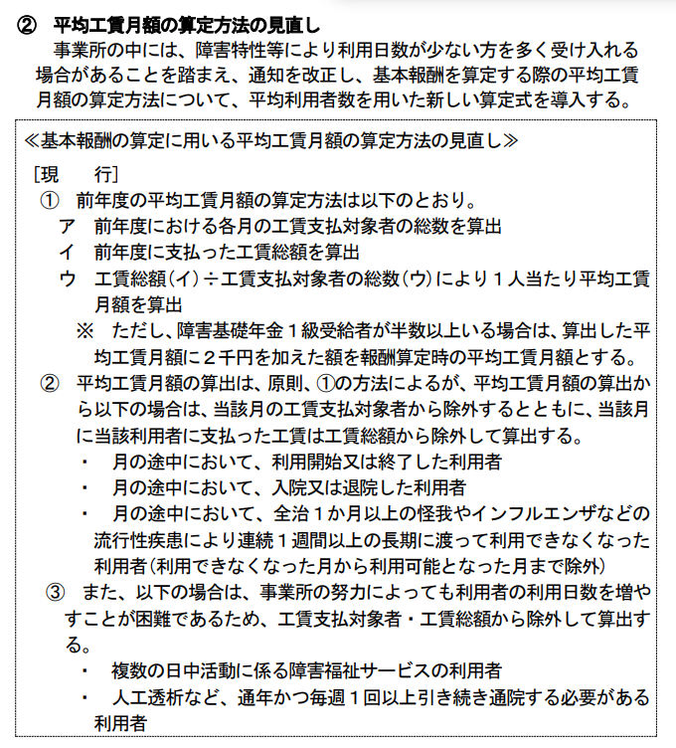
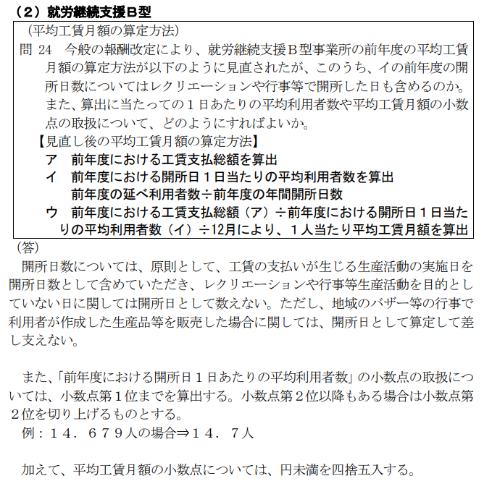
就労継続支援Ｂ型に係る基本報酬の算定区分に関する届出書

 | ■令和８年度報酬改定に伴う区分の届出届の提出について
 | 令和８年６月に就労継続支援B型サービス費（Ⅰ）（Ⅱ）（Ⅲ）の基本報酬区分が変わります。
 | 就労継続支援サービス（Ⅰ）（Ⅱ）（Ⅲ）の事業所は、「令和８年４月・５月分の届出書」と併せて、 「令和８年６月以降分の届出書」も提出してください。
 | ただし、以下の①・②のいずれかに該当する事業所は、令和８年６月以降も「令和８年４月・５月分」の基本報酬区分が引き続き適用になるため、「令和８年６月以降分の届出書」の提出は不要です。

該当区分を外枠「□」囲みしてください。
≪ 操作方法 ≫
★囲みたい場所をカーソルで選択してから、
・画面上部の 「ホーム」タブ ⇒ 「フォント」 ⇒ 「外枠」
・右クリック ⇒ 「セルの書式設定」 ⇒ 「罫線」 ⇒ 「外枠」
・[Ctrl]+[Shift]+[&]を同時にクリック
 | ①今回届け出る区分（令和７年度工賃実績に基づく令和８年度の基本報酬区分）が 「1万円以上1万5千円未満」「1万円未満」の場合
 | ②令和６年度改定前後で区分が変わらない又は下がっている場合 《比較する月は、指定を受けた時期によって異なります。》 ・令和５年４月以前に指定を受けた事業所 ⇒「令和６年３月の基本報酬区分」から「令和６年４月の基本報酬区分」が変わらない 又は下がっている場合 【根拠書類：令和６年３月及び令和６年４月の基本報酬区分が分かる書類】
 | ・令和５年５月から令和６年３月までに指定を受けた事業所 ⇒区分八が適用される経過措置期間によって、比較する月が異なります。 参考資料①で比較する月を確認してください。 【根拠書類：経過措置期間の最終月とその直後の基本報酬区分が分かる書類】
 | ※令和６年４月以降に指定を受けた事業所は、令和８年６月以降新たな基本報酬区分の対象になります。 （①に該当しない場合は、「令和８年６月以降分の届出書」を提出してください）

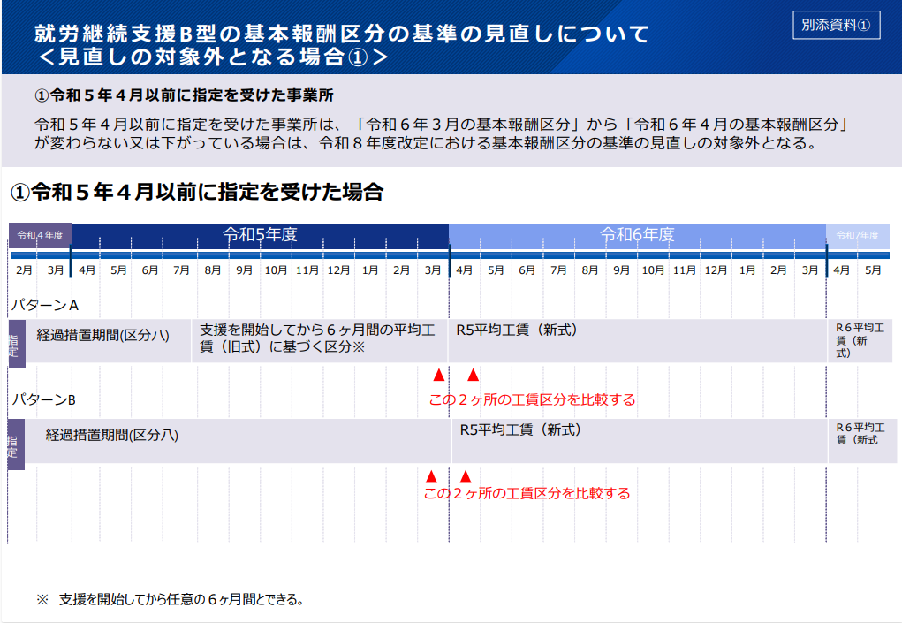
 | 「令和８年６月以降分の届出書」 | 届出書の提出 ※該当する方に○をしてください |  |  |  |  |  |  | 「必要なし」を選択した場合、下記□に該当する理由（①・②のいずれか）を選択してください

 |  |  | 必要あり | ・ | 必要なし |  |  |  |  |  |  |  |  |  |  |  |  | に該当するため

 | ※「必要なし」の場合、①・②に該当することが分かる根拠書類を添付してください。

 | 事業所名

 | サービス費区分 |  |  |  |  | １．就労継続支援B型サービス費（Ⅰ） 4．就労継続支援B型サービス費（Ⅳ）

 |  |  |  |  |  | ２．就労継続支援B型サービス費（Ⅱ） 5．就労継続支援B型サービス費（Ⅴ）

 |  |  |  |  |  | ３．就労継続支援B型サービス費（Ⅲ） 6．就労継続支援B型サービス費（Ⅵ）

 | 定員区分
 |  |  |  |  |  |  | 1 |  | 21人以上40人以下 |  |  |  |  | 4 | 81人以上
 |  |  |  |  |  |  | 2 |  | 41人以上60人以下 |  |  |  |  | 5 | 20人以下
 |  |  |  |  |  |  | 3 |  | 61人以上80人以下

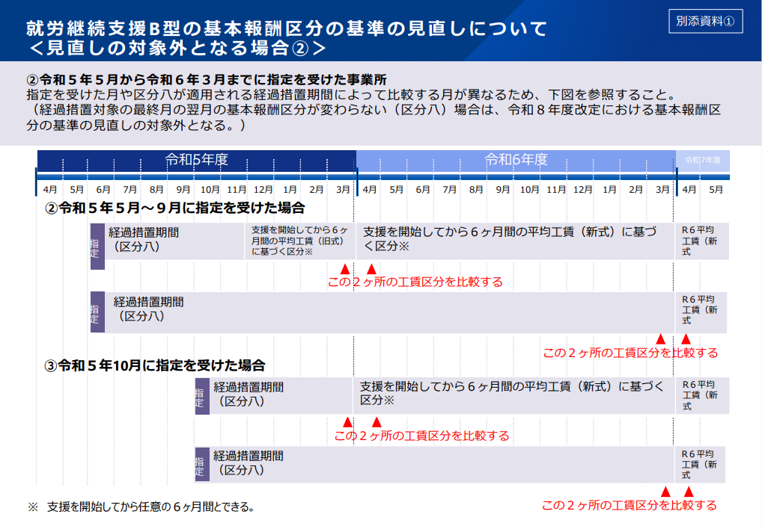
 | サービス費（Ⅰ）・（Ⅱ）・（Ⅲ） | 平均工賃月額区分
 |  |  |  |  |  |  | 1 |  | 4万5千円以上 |  |  |  |  | 6 | 1万5千円以上2万円未満
 |  |  |  |  |  |  | 2 |  | 3万5千円以上4万5千円未満 |  |  |  |  | 7 | 1万円以上1万5千円未満
 |  |  |  |  |  |  | 3 |  | 3万円以上3万5千円未満 |  |  |  |  | 8 | 1万円未満
 |  |  |  |  |  |  | 4 |  | 2万5千円以上3万円未満 |  |  |  |  | 9 | なし（経過措置対象）
 |  |  |  |  |  |  | 5 |  | 2万円以上2万5千円未満

 |  | 支払工賃額の状況
 |  |  |  |  | 月 |  |  | 4 |  | 5 | 6 |  | 7 | 8 |  | 9 |  | 10 | 11

 |  |  |  |  | 工賃総額(円)

 |  |  |  |  | 延べ利用者数

 |  |  |  |  | 開所日数

 |  |  |  |  | 月 |  |  | 12 |  | 1 | 2 |  | 3 | 計 |  |  | 平均工賃月額①

 |  |  |  |  | 工賃総額(円)
 |  |  |  |  |  |  |  |  |  |  |  |  |  |  |  |  |  |  |  | 円
 |  |  |  |  | 延べ利用者数

 |  |  |  |  | 開所日数 |  |  |  |  |  |  |  |  |  |  |  | 重度障害者支援体制加算（Ⅰ）を算定している場合 （①＋２０００円）
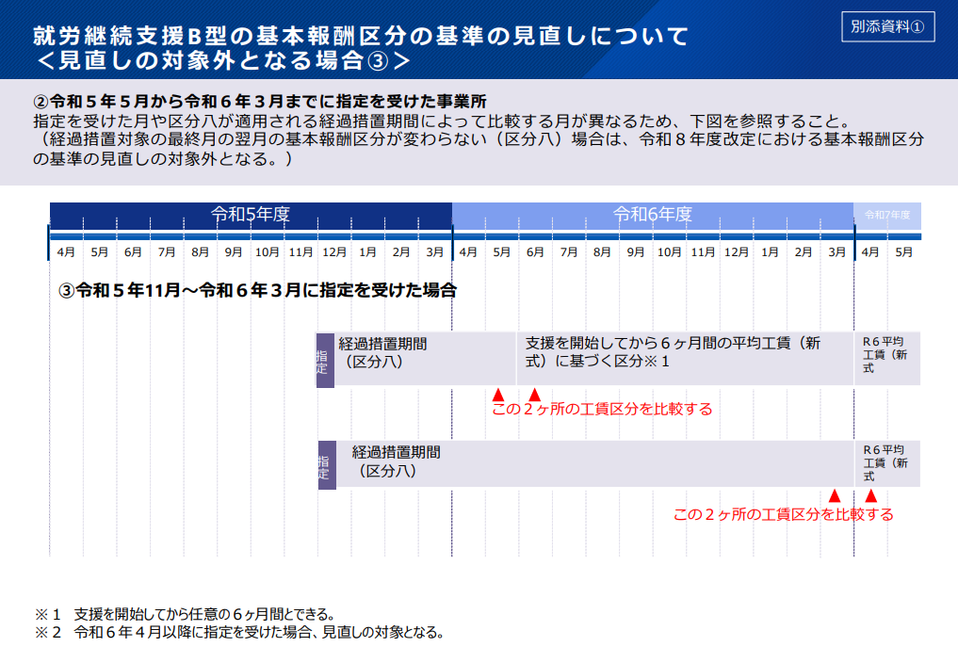

 |  |  |  |  |  |  |  |  |  |  |  |  |  |  |  |  |  |  |  | 円

 | サービス費（Ⅳ）（Ⅴ）（Ⅵ） | ピアサポーターの配置 |  |  |  |  |  |  |  |  |  | 有 ・ 無

 | 注１ 就労継続支援Ｂ型サービス費（Ⅰ）又は就労継続支援Ｂ型サービス費（Ⅱ）、就労継続支援Ｂ型サービス費（Ⅲ）を算定する場合は、平均工賃月額区分及び前年度の工賃支払対象者数・支払工賃額の状況を記載すること。 注２ 重度者支援体制加算（Ⅰ）を算定している場合は、平均工賃月額に２千円を加える。 注３ 平均工賃月額区分「なし（経過措置対象）」は、指定を受けてから１年間を経過していない事業所が選択する。 注４ 就労継続支援Ｂ型サービス費（Ⅳ）又は就労継続支援Ｂ型サービス費（Ⅴ）、就労継続支援Ｂ型サービス費（Ⅵ）を算定する場合は、ピアサポーターの配置の有無を記載すること。 なお、ピアサポーターを配置している場合は、別添「ピアサポーター等の配置に関する届出書」を提出すること。

45 (令和８年６月以降)
「令和８年６月以降分」
加算別紙45「令和８年６月以降分」 |  |  |  |  |  |  |  |  |  | 年 月 日

就労継続支援Ｂ型に係る基本報酬の算定区分に関する届出書

 | 事業所名

 | サービス費区分 |  |  | １．就労継続支援B型サービス費（Ⅰ） 4．就労継続支援B型サービス費（Ⅳ）

 |  |  |  | ２．就労継続支援B型サービス費（Ⅱ） 5．就労継続支援B型サービス費（Ⅴ）

 |  |  |  | ３．就労継続支援B型サービス費（Ⅲ） 6．就労継続支援B型サービス費（Ⅵ）

 | 定員区分
 |  |  |  |  | 1 | 21人以上40人以下 | 4 | 81人以上
 |  |  |  |  | 2 | 41人以上60人以下 | 5 | 20人以下
 |  |  |  |  | 3 | 61人以上80人以下

 | サービス費（Ⅰ）・（Ⅱ）・（Ⅲ） | 平均工賃月額区分
 |  |  | （Ｒ8改定対象外）（一）4万5千円以上 |  |  |  |  |  | （Ｒ8改定対象）（一）4万8千円以上
 |  |  | （Ｒ8改定対象外）（二）3万5千円以上4万5千円未満 |  |  |  |  |  | （Ｒ8改定対象）（Ａ）4万5千円以上4万8千円未満
 |  |  | （Ｒ8改定対象外）（三）3万円以上3万5千円未満 |  |  |  |  |  | （Ｒ8改定対象）（二）3万8千円以上4万5千円未満
 |  |  | （Ｒ8改定対象外）（四）2万5千円以上3万円未満 |  |  |  |  |  | （Ｒ8改定対象）（Ｂ）3万5千円以上3万8千円未満
 |  |  | （Ｒ8改定対象外）（五）2万円以上2万5千円未満 |  |  |  |  |  | （Ｒ8改定対象）（三）3万3千円以上3万5千円未満
 |  |  | （Ｒ8改定対象外）（六）1万5千円以上2万円未満 |  |  |  |  |  | （Ｒ8改定対象）（Ｃ）3万円以上3万3千円未満
...

54 別添
...
 |  |  | 人
...
記載例
...
 |  |  |  |  |  |  |  |  |  | 合計
22 | 23 | 24 | 25 | 26 | 27 | 28 | 29 | 30 | 31
月 | 火 | 水 | 木 | 金 | 土 | 日 | 月 | 火 | 水
1 |  | 1 |  | 1 |  |  | 1 |  | 1
 | 1 |  | 1 | 1 |  |  |  | 1
 | 2 |  | 2 | 1 |  |  |  | 2
1 | 3 | 1 | 3 | 3 | 0 | 0 | 1 | 3 | 1 | 49
1 | 0 | 1 | 0 | 1 | 0 | 0 | 1 | 0 | 1
0 | 0.5 | 0 | 0.5 | 0.5 | 0 | 0 | 0 | 0.5 | 0
...

85-2【記載例】
記載例
...
医師意見書に記載される特別な医療の内容 | 気管切開を伴う人工呼吸器による呼吸管理が必要な者又は重症心身障害者の該当の有無

カテーテル
気管切開の処置 | ○
点滴の管理
透析
...

